タイトル
同志社大学様

 | 学生勤務管理システム

 | CZ-020_社員マスタ

 | 【 Ver 1.07 】

 |  |  | 2023年 9月28日作成

 |  |  | 2024年 1月24日改訂

見出し部タイトル制御テーブル
タイトル項目 |  | タイトル項目埋め込み内容
①システム名 |  | 学生勤務管理システム
②サブシステム名 |  | 共通機能
③分類名
④作業工程名 |  | 機能設計
⑤ドキュメント代表名 |  | CZ-020_社員マスタ
⑥ドキュメント詳細名 |  | ※ページ毎に個別入力
⑦作成者 |  | 木田 優
⑧作成日 |  | 2023-09-28
⑦改定者 |  | ※ページ毎に個別入力
⑧改定日 |  | 2024/01/24
⑨管理記号 |  | DUC010
⑩Ｖｅｒ |  | 【 Ver 1.07 】

機能概要・画面遷移図
システム名 |  |  |  | 学生勤務管理システム |  | 工 程 |  |  | 機能設計 |  |  | 作 成 | 木田 優 |  |  | 2023-09-28 | 管理記号 | DUC010
サブシステム名 |  |  |  | 共通機能 |  | ドキュメント |  |  | CZ-020_社員マスタ |  |  | 改 訂

機能名称 |  |  |  | 社員マスタ |  |  |  |  | 機能ＩＤ | CZ-020 |  | 利用想定ユーザー |  |  | 管理者
機 能 概 要

 | 社員マスタを登録・編集する時に使用する。

画 面 遷 移 図

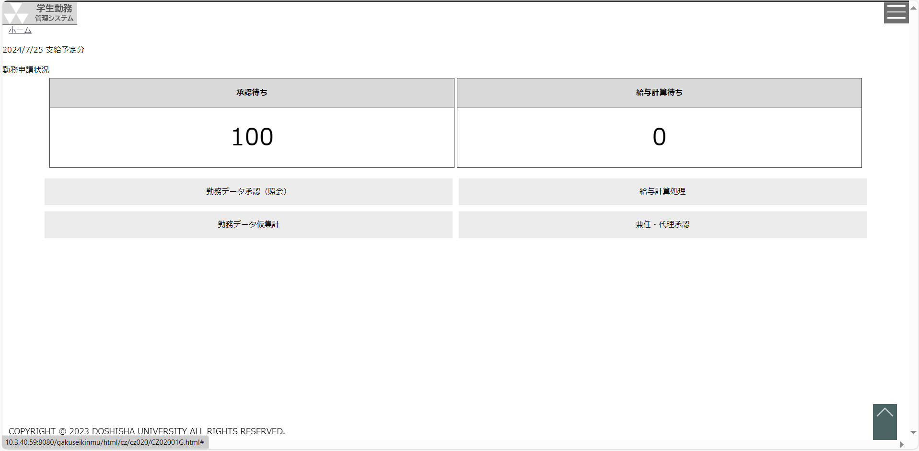
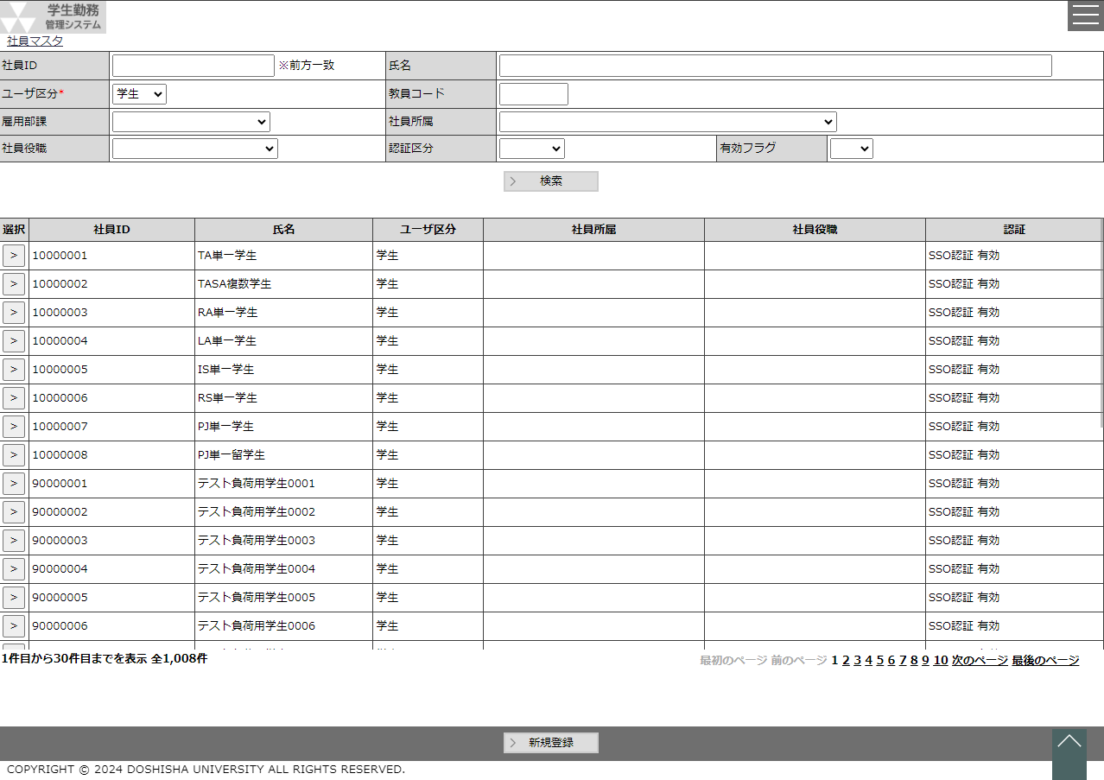
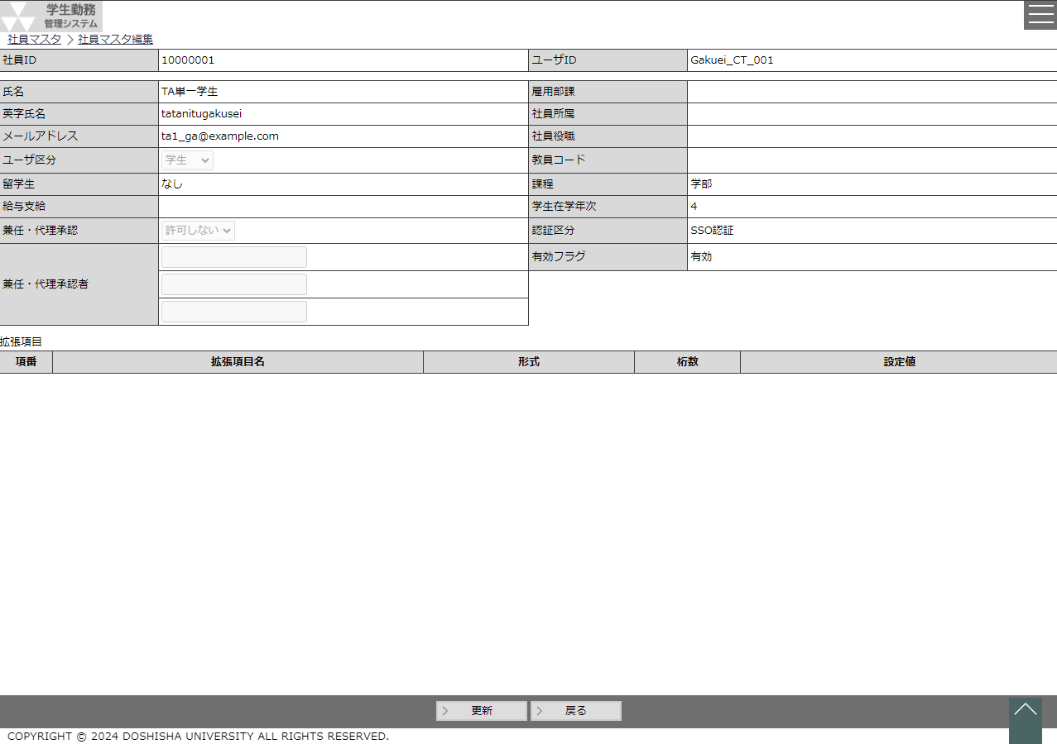
 |  | ○ホーム画面 |  |  |  |  | ○社員マスタ画面 |  |  |  | 新規作成ボタン |  | ○社員マスタ編集画面
 |  |  | （CC-020-01G） |  |  |  |  | （CZ-020-01G） |  |  | or |  |  | （CZ-020-02G）
 |  |  |  |  | 社員マスタボタン |  |  |  |  |  | 選択ボタン

 |  |  |  |  |  |  |  |  |  |  | 戻るボタン

社員マスタ編集
システム名 |  |  |  |  | 学生勤務管理システム |  |  |  |  |  |  |  |  |  |  |  |  |  | 工 程 |  | 機能設計 |  |  |  |  |  |  |  |  |  |  |  |  |  |  | 作 成 |  |  |  | 木田 優 |  |  |  |  | 2023-09-28 |  |  | 管理記号 | DUC010
サブシステム名 |  |  |  |  | 共通機能 |  |  |  |  |  |  |  |  |  |  |  |  |  | ドキュメント |  | CZ-020_社員マスタ |  |  |  |  |  |  |  |  |  |  |  |  |  |  | 改 訂 |  |  |  | 木田 優 |  |  |  |  | 2023-12-01

画面名称 |  |  |  |  | 社員マスタ編集 |  |  |  |  |  |  |  |  |  |  |  |  |  |  |  | 画面ＩＤ |  | CZ-020-02G |  |  |  |  |  |  |  |  |  |  |  |  | 利用想定ユーザー |  |  |  |  |  |  |  | 管理者
画面レイアウト |  |  |  |  |  |  |  |  |  |  |  |  |  |  |  |  |  |  |  |  |  |  |  |  |  |  |  |  |  |  |  |  |  |  |  | 機能概要

 |  |  |  |  |  |  |  |  |  |  |  |  |  |  |  |  |  |  |  |  |  |  |  |  |  |  |  |  |  |  |  |  |  |  |  |  | ・ | SSO認証の社員情報を編集する場合に表示される画面。
 |  |  |  |  |  |  |  |  |  |  |  |  |  |  |  |  |  |  |  |  |  |  |  |  |  |  |  |  |  |  |  |  |  |  |  |  |  | 兼任・代理承認者を設定する時に使用する。

 |  |  |  |  |  |  |  |  |  |  |  |  |  |  |  |  |  |  |  |  |  |  |  |  |  |  |  |  |  |  |  |  |  |  |  | 画面説明 （処理内容・アクション等）

 |  |  |  |  |  |  |  |  |  |  |  |  |  |  |  |  |  |  |  |  |  |  |  |  |  |  |  |  |  |  |  |  |  |  |  |  | ・ | 社員IDは非活性で表示する。
 |  |  |  |  |  |  |  |  |  |  |  |  |  |  |  |  |  |  |  |  |  |  |  |  |  |  |  |  |  |  |  |  |  |  |  |  | ・ | ユーザIDは非活性で表示する。
 |  |  |  |  |  |  |  |  |  |  |  |  |  |  |  |  |  |  |  |  |  |  |  |  |  |  |  |  |  |  |  |  |  |  |  |  | ・ | 氏名は非活性で表示する。
 |  |  |  |  |  |  |  |  |  |  |  |  |  |  |  |  |  |  |  |  |  |  |  |  |  |  |  |  |  |  |  |  |  |  |  |  | ・ | 英字氏名は非活性で表示する。
 |  |  |  |  |  |  |  |  |  |  |  |  |  |  |  |  |  |  |  |  |  |  |  |  |  |  |  |  |  |  |  |  |  |  |  |  | ・ | メールアドレスは非活性で表示する。
 |  |  |  |  |  |  |  |  |  |  |  |  |  |  |  |  |  |  |  |  |  |  |  |  |  |  |  |  |  |  |  |  |  |  |  |  | ・ | ユーザ区分は非活性で表示する。
 |  |  |  |  |  |  |  |  |  |  |  |  |  |  |  |  |  |  |  |  |  |  |  |  |  |  |  |  |  |  |  |  |  |  |  |  | ・ | 留学生は非活性で表示する。
 |  |  |  |  |  |  |  |  |  |  |  |  |  |  |  |  |  |  |  |  |  |  |  |  |  |  |  |  |  |  |  |  |  |  |  |  | ・ | 給与支給は非活性で表示する。

 |  |  |  |  |  |  |  |  |  |  |  |  |  |  |  |  |  |  |  |  |  |  |  |  |  |  |  |  |  |  |  |  |  |  |  |  | ・ | 兼任・代理承認者検索ボタンを押下すると、社員選択ポップアップを
 |  |  |  |  |  |  |  |  |  |  |  |  |  |  |  |  |  |  |  |  |  |  |  |  |  |  |  |  |  |  |  |  |  |  |  |  |  | 表示する。
 |  |  |  |  |  |  |  |  |  |  |  |  |  |  |  |  |  |  |  |  |  |  |  |  |  |  |  |  |  |  |  |  |  |  |  |  |  | ※学生を選択した場合は、エラーメッセージを表示する。

 |  |  |  |  |  |  |  |  |  |  |  |  |  |  |  |  |  |  |  |  |  |  |  |  |  |  |  |  |  |  |  |  |  |  |  |  | ・ | 雇用部課は非活性で表示する。
 |  |  |  |  |  |  |  |  |  |  |  |  |  |  |  |  |  |  |  |  |  |  |  |  |  |  |  |  |  |  |  |  |  |  |  |  | ・ | 社員所属は非活性で表示する。
 |  |  |  |  |  |  |  |  |  |  |  |  |  |  |  |  |  |  |  |  |  |  |  |  |  |  |  |  |  |  |  |  |  |  |  |  | ・ | 社員役職は非活性で表示する。
 |  |  |  |  |  |  |  |  |  |  |  |  |  |  |  |  |  |  |  |  |  |  |  |  |  |  |  |  |  |  |  |  |  |  |  |  | ・ | 教員コードは非活性で表示する。
 |  |  |  |  |  |  |  |  |  |  |  |  |  |  |  |  |  |  |  |  |  |  |  |  |  |  |  |  |  |  |  |  |  |  |  |  | ・ | 課程は非活性で表示する。
 |  |  |  |  |  |  |  |  |  |  |  |  |  |  |  |  |  |  |  |  |  |  |  |  |  |  |  |  |  |  |  |  |  |  |  |  | ・ | 学生在学年次は非活性で表示する。
 |  |  |  |  |  |  |  |  |  |  |  |  |  |  |  |  |  |  |  |  |  |  |  |  |  |  |  |  |  |  |  |  |  |  |  |  | ・ | 認証区分は非活性で表示する。
 |  |  |  |  |  |  |  |  |  |  |  |  |  |  |  |  |  |  |  |  |  |  |  |  |  |  |  |  |  |  |  |  |  |  |  |  | ・ | 有効フラグは非活性で表示する。

 |  |  |  |  |  |  |  |  |  |  |  |  |  |  |  |  |  |  |  |  |  |  |  |  |  |  |  |  |  |  |  |  |  |  |  |  | ・ | 更新ボタンを押下すると、社員マスタの情報を更新する。

リストボックス |  |  |  |  |  |  |  |  |  |  |  |  |  |  |  |  |  |  |  |  |  |  |  |  |  |  |  |  |  |  |  |  |  |  |  | 権限による画面制御
項目名 |  |  |  |  |  |  | 内容 |  |  |  |  |  |  |  |  |  |  |  |  |  |  |  |  |  |  |  | 並び順
兼任・代理承認 |  |  |  |  |  |  | 兼任・代理承認 |  |  |  |  |  |  |  |  |  |  |  |  |  |  |  |  |  |  |  | 昇順 |  |  |  |  |  |  |  |  |  | 社員マスタの認証区分が0（SSO認証）の場合に表示される画面となる。

 |  |  |  |  |  |  |  |  |  |  |  |  |  |  |  |  |  |  |  |  |  |  |  |  |  |  |  |  |  |  |  |  |  |  |  | 一覧の並び順

 |  |  |  |  |  |  |  |  |  |  |  |  |  |  |  |  |  |  |  |  |  |  |  |  |  |  |  |  |  |  |  |  |  |  |  |  | 項番（昇順）

画 面 補 足 説 明

 | ○入力項目 |  |  |  |  |  |  |  |  |  |  |  |  |  |  |  |  |  |  |  |  |  |  |  |  |  |  |  |  | 〇リストボックス
 | 項目名 |  |  |  |  |  |  |  | 入力必須 |  |  | 桁数 |  | 入力制限等 |  |  |  |  |  |  |  |  |  |  |  |  |  |  |  | 【兼任・代理承認】
 | 兼任・代理承認 |  |  |  |  |  |  |  | ○ |  |  | - |  | リストボックス |  |  |  |  |  |  |  |  |  |  |  |  |  |  |  |  | 兼任・代理承認 |  |  |  |  |  |  |  |  |  | ▼
 | 兼任・代理承認者コード1 |  |  |  |  |  |  |  | △ |  |  | 11 |  | 半角数字 |  |  |  |  |  |  |  |  |  |  |  |  |  |  |  |  |  |  |  |  | 許可しない
 | 兼任・代理承認者名1 |  |  |  |  |  |  |  | × |  |  | - |  | 表示項目 |  |  |  |  |  |  |  |  |  |  |  |  |  |  |  |  |  |  |  |  | 許可する
 | 兼任・代理承認者コード2 |  |  |  |  |  |  |  | △ |  |  | 11 |  | 半角数字
 | 兼任・代理承認者名2 |  |  |  |  |  |  |  | × |  |  | - |  | 表示項目
 | 兼任・代理承認者コード3 |  |  |  |  |  |  |  | △ |  |  | 11 |  | 半角数字
 | 兼任・代理承認者名3 |  |  |  |  |  |  |  | × |  |  | - |  | 表示項目
 |  |  |  |  |  |  |  |  |  |  |  |  |  |  |  |  |  |  |  |  |  |  |  |  |  |  |  |  |  | 〇 | 社員マスタ連携
 | 〇兼任・代理承認者 |  |  |  |  |  |  |  |  |  |  |  |  |  |  |  |  |  |  |  |  |  |  |  |  |  |  |  |  |  | 社員マスタは夜間処理のCZ-800_統合DB連携で、毎日更新されます。
 |  | 兼任・代理承認が『許可する』になっている場合のみ、活性化する。 |  |  |  |  |  |  |  |  |  |  |  |  |  |  |  |  |  |  |  |  |  |  |  |  |  |  |  |  | 連携内容については、CZ-800_統合DB連携を参照ください。
 |  | 兼任・代理承認が『許可しない』の場合は非活性で表示する。
 |  | 兼任・代理承認を『許可する』から『許可しない』に切り替えるときに、兼任・代理承認者の項目は全てクリアする。

 | ○入力項目（一覧表）
 | 項目名 |  |  |  |  |  |  |  | 入力必須 |  |  | 桁数 |  | 入力制限等
 | 設定値 |  |  |  |  |  |  |  | × |  |  | ※1 |  | ※１登録できる文字の形式、桁数は一覧に表示されている形式と桁数を参照

 | ○出力項目
 | 項目名 |  |  |  |  |  | 編集内容等
 | 社員ID
 | ユーザID
 | 氏名
 | 英字氏名
 | メールアドレス
 | ユーザ区分
 | 留学生
 | 給与支給
 | 雇用部課
 | 社員所属
 | 社員役職
 | 教員コード
 | 課程
 | 学生在学年次
 | 認証区分
 | 有効フラグ

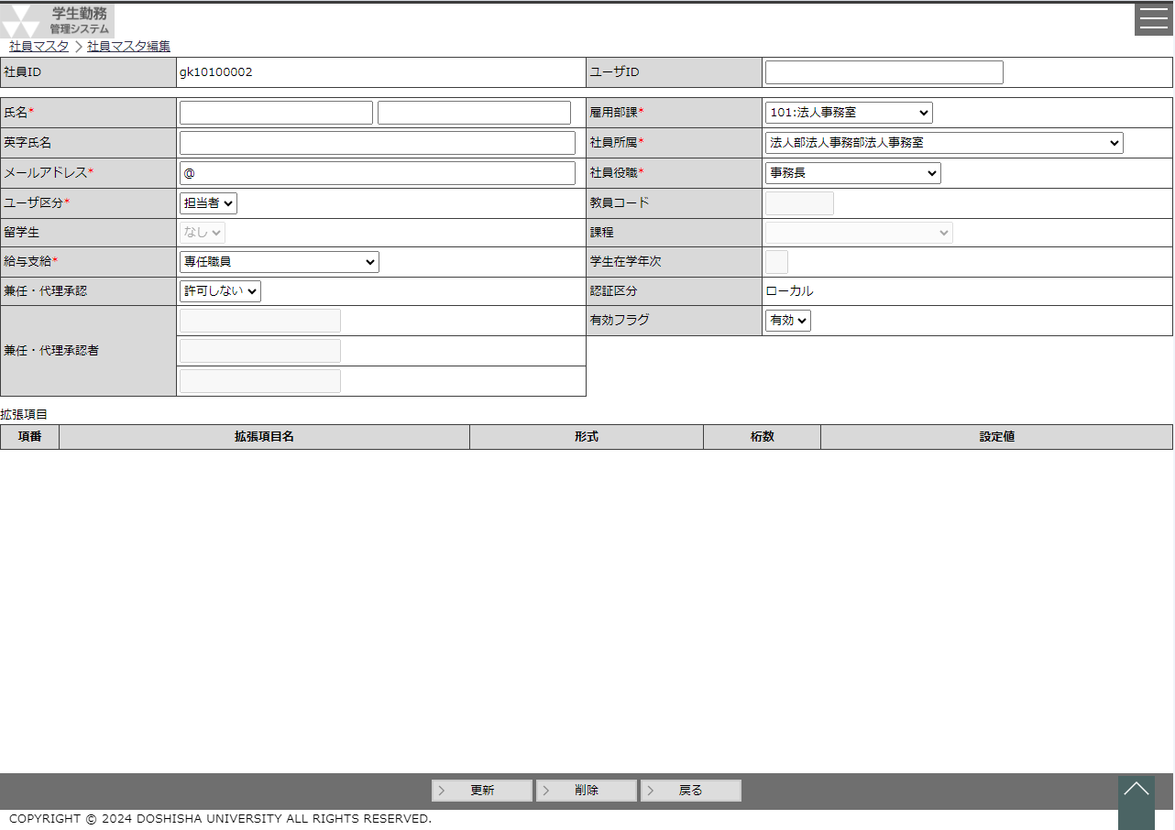
 |  |  |  |  |  |  |  |  |  |  |  |  |  |  |  |  |  |  |  |  |  |  |  |  |  |  |  |  |  |  |  |  |  |  |  |  | ・ | ローカルユーザの社員情報を編集する場合に表示される画面。
 |  |  |  |  |  |  |  |  |  |  |  |  |  |  |  |  |  |  |  |  |  |  |  |  |  |  |  |  |  |  |  |  |  |  |  |  |  | 社員情報を作成、編集する時に使用する。

 |  |  |  |  |  |  |  |  |  |  |  |  |  |  |  |  |  |  |  |  |  |  |  |  |  |  |  |  |  |  |  |  |  |  |  | 画面説明 （処理内容・アクション等）

 |  |  |  |  |  |  |  |  |  |  |  |  |  |  |  |  |  |  |  |  |  |  |  |  |  |  |  |  |  |  |  |  |  |  |  |  | ・ | 新規登録の場合は、社員IDは活性化し、空白で表示する。
 |  |  |  |  |  |  |  |  |  |  |  |  |  |  |  |  |  |  |  |  |  |  |  |  |  |  |  |  |  |  |  |  |  |  |  |  |  | ローカルユーザの場合、社員IDの先頭に『gk』を必ず付与する。
 |  |  |  |  |  |  |  |  |  |  |  |  |  |  |  |  |  |  |  |  |  |  |  |  |  |  |  |  |  |  |  |  |  |  |  |  |  | 編集時の表示ではgk以降を非活性で表示する。

 |  |  |  |  |  |  |  |  |  |  |  |  |  |  |  |  |  |  |  |  |  |  |  |  |  |  |  |  |  |  |  |  |  |  |  |  | ・ | 留学生フラグはユーザ区分が学生のみ活性化する。

 |  |  |  |  |  |  |  |  |  |  |  |  |  |  |  |  |  |  |  |  |  |  |  |  |  |  |  |  |  |  |  |  |  |  |  |  | ・ | 兼任・代理承認者検索ボタンを押下すると、社員選択ポップアップを
 |  |  |  |  |  |  |  |  |  |  |  |  |  |  |  |  |  |  |  |  |  |  |  |  |  |  |  |  |  |  |  |  |  |  |  |  |  | 表示する。
 |  |  |  |  |  |  |  |  |  |  |  |  |  |  |  |  |  |  |  |  |  |  |  |  |  |  |  |  |  |  |  |  |  |  |  |  |  | ※学生を選択した場合は、エラーメッセージを表示する。
 |  |  |  |  |  |  |  |  |  |  |  |  |  |  |  |  |  |  |  |  |  |  |  |  |  |  |  |  |  |  |  |  |  |  |  |  |  | ※ユーザ区分が学生の場合は、代理承認は非活性とする。

 |  |  |  |  |  |  |  |  |  |  |  |  |  |  |  |  |  |  |  |  |  |  |  |  |  |  |  |  |  |  |  |  |  |  |  |  | ・ | 雇用部課～学生年次までユーザ区分により、項目の活性/非活性を制御
 |  |  |  |  |  |  |  |  |  |  |  |  |  |  |  |  |  |  |  |  |  |  |  |  |  |  |  |  |  |  |  |  |  |  |  |  |  | する。※画面補足説明参照

リストボックス |  |  |  |  |  |  |  |  |  |  |  |  |  |  |  |  |  |  |  |  |  |  |  |  |  |  |  |  |  |  |  |  |  |  |  | 権限による画面制御
項目名 |  |  |  |  |  |  | 内容 |  |  |  |  |  |  |  |  |  |  |  |  |  |  |  |  |  |  |  | 並び順
ユーザ区分 |  |  |  |  |  |  | ユーザ区分 |  |  |  |  |  |  |  |  |  |  |  |  |  |  |  |  |  |  |  | 昇順 |  |  |  |  |  |  |  |  |  | 社員マスタのローカル区分がTRUE（ローカル）又は、社員マスタの新規登録時に
留学生 |  |  |  |  |  |  | 留学生フラグ |  |  |  |  |  |  |  |  |  |  |  |  |  |  |  |  |  |  |  | 昇順 |  |  |  |  |  |  |  |  |  | 表示される画面となる。
給与支給 |  |  |  |  |  |  | 給与支給区分 |  |  |  |  |  |  |  |  |  |  |  |  |  |  |  |  |  |  |  | 昇順
兼任・代理承認 |  |  |  |  |  |  | 兼任・代理承認 |  |  |  |  |  |  |  |  |  |  |  |  |  |  |  |  |  |  |  | 昇順 |  |  |  |  |  |  |  |  | 一覧の並び順
雇用部課 |  |  |  |  |  |  | 雇用部課 |  |  |  |  |  |  |  |  |  |  |  |  |  |  |  |  |  |  |  | 昇順
社員所属 |  |  |  |  |  |  | 社員所属 |  |  |  |  |  |  |  |  |  |  |  |  |  |  |  |  |  |  |  | 昇順 |  |  |  |  |  |  |  |  |  | 項番（昇順）
社員役職 |  |  |  |  |  |  | 社員役職 |  |  |  |  |  |  |  |  |  |  |  |  |  |  |  |  |  |  |  | 昇順
課程 |  |  |  |  |  |  | 課程 |  |  |  |  |  |  |  |  |  |  |  |  |  |  |  |  |  |  |  | 昇順
画 面 補 足 説 明

 | 〇 | 登録モード、編集モードの切替 |  |  |  |  |  |  |  |  |  |  |  |  |  |  |  |  |  |  |  |  |  |  |  |  |  | 〇兼任・代理承認者
 |  | 社員マスタ画面の新規作成ボタンを押下し、社員編集画面を表示した場合は、登録モードとする。 |  |  |  |  |  |  |  |  |  |  |  |  |  |  |  |  |  |  |  |  |  |  |  |  |  |  | 兼任・代理承認が『許可する』になっている場合のみ、活性化する。
 |  | 社員マスタ画面の選択ボタンを押下し、社員編集画面を表示した場合は、編集モードとする。 |  |  |  |  |  |  |  |  |  |  |  |  |  |  |  |  |  |  |  |  |  |  |  |  |  |  | 兼任・代理承認が『許可しない』の場合は非活性で表示する。
 |  | 登録モード、編集モードではフッタ部のボタンの表示を変更する。 |  |  |  |  |  |  |  |  |  |  |  |  |  |  |  |  |  |  |  |  |  |  |  |  |  |  | 兼任・代理承認を『許可する』から『許可しない』に切り替えるときに、兼任・代理承認者の項目は
 |  |  |  |  |  |  |  |  |  |  |  |  |  |  |  |  |  |  |  |  |  |  |  |  |  |  |  |  | 全てクリアする。
 |  | 登録モード |  |  |  |  |  |  |  |  | 編集モード
 |  |  |  |  |  |  |  |  |  |  |  |  |  |  |  |  |  |  |  |  |  |  |  |  |  |  |  | 〇 | 認証区分による項目の非活性/活性制御について
 |  |  | 登録 |  |  |  |  |  |  |  |  | 更新 |  |  |  | 削除 |  |  |  |  |  |  |  |  |  |  |  |  | 認証区分＝ローカル認証の社員、又は、新規登録する際は以下の項目を必須項目とし、項目を活性化する。
 |  |  |  |  |  |  |  |  |  |  |  |  |  |  |  |  |  |  |  |  |  |  |  |  |  |  |  |  | 項目名 |  |  |  |  | 新規登録 |  |  |  |  |  | 編集 (SSO認証) |  |  | 編集 (ローカル) |  |  | 学生/教職員
 |  |  |  |  |  |  |  |  |  |  |  |  |  |  |  |  |  |  |  |  |  |  |  |  |  |  |  |  |  |  |  |  |  |  |  |  |  |  |  |  |  |  |  |  |  | 学生 | 教員 |  | 職員
 |  |  |  |  |  |  |  |  |  |  |  |  |  |  |  |  |  |  |  |  |  |  |  |  |  |  |  |  | 社員ID |  |  |  |  | 必須項目 |  |  |  |  |  | 表示項目 |  |  | 表示項目 |  |  | 活性 | 活性 |  | 活性
 | ○入力項目 |  |  |  |  |  |  |  |  |  |  |  |  |  |  |  |  |  |  |  |  |  |  |  |  |  |  |  | ユーザID |  |  |  |  | 任意項目 |  |  |  |  |  | 表示項目 |  |  | 任意項目 |  |  | 活性 | 活性 |  | 活性
 | 項目名 |  |  |  |  |  |  |  | 入力必須 |  |  | 桁数 |  | 入力制限等 |  |  |  |  |  |  |  |  |  |  |  |  |  |  | 氏名（姓） |  |  |  |  | 必須項目 |  |  |  |  |  | 表示項目 |  |  | 必須項目 |  |  | 活性 | 活性 |  | 活性
 | 社員ID |  |  |  |  |  |  |  | ○ |  |  | 8 |  | 半角英数字、登録モードの場合のみ活性 |  |  |  |  |  |  |  |  |  |  |  |  |  |  | 氏名（名） |  |  |  |  | 必須項目 |  |  |  |  |  | 表示項目 |  |  | 必須項目 |  |  | 活性 | 活性 |  | 活性
 | ユーザID |  |  |  |  |  |  |  | × |  |  | 8 |  | SSO認証でログインさせる場合に入力 |  |  |  |  |  |  |  |  |  |  |  |  |  |  | 英字氏名（姓） |  |  |  |  | 必須項目 |  |  |  |  |  | 表示項目 |  |  | 必須項目 |  |  | 活性 | 活性 |  | 活性
 | 氏名 |  |  | 姓 |  |  |  |  | ○ |  |  | 30 |  |  |  |  |  |  |  |  |  |  |  |  |  |  |  |  | 英字氏名（名） |  |  |  |  | 必須項目 |  |  |  |  |  | 表示項目 |  |  | 必須項目 |  |  | 活性 | 活性 |  | 活性
 |  |  |  | 名 |  |  |  |  | ○ |  |  | 30 |  |  |  |  |  |  |  |  |  |  |  |  |  |  |  |  | メールアドレス |  |  |  |  | 必須項目 |  |  |  |  |  | 表示項目 |  |  | 必須項目 |  |  | 活性 | 活性 |  | 活性
 | 英字氏名 |  |  | 姓 |  |  |  |  | ○ |  |  | 30 |  |  |  |  |  |  |  |  |  |  |  |  |  |  |  |  | ユーザ区分 |  |  |  |  | 必須項目 |  |  |  |  |  | 表示項目 |  |  | 必須項目 |  |  | 活性 | 活性 |  | 活性
 |  |  |  | 名 |  |  |  |  | ○ |  |  | 30 |  |  |  |  |  |  |  |  |  |  |  |  |  |  |  |  | 留学生 |  |  |  |  | 任意項目 |  |  |  |  |  | 表示項目 |  |  | 任意項目 |  |  | 活性 | 非活性 |  | 非活性
 | メールアドレス |  |  |  |  |  |  |  | ○ |  |  | 200 |  | 半角数字 |  |  |  |  |  |  |  |  |  |  |  |  |  |  | 給与支給 |  |  |  |  | 必須項目 |  |  |  |  |  | 表示項目 |  |  | 必須項目 |  |  | 非活性 | 活性 |  | 活性
 | ユーザ区分 |  |  |  |  |  |  |  | ○ |  |  | - |  | リストボックス |  |  |  |  |  |  |  |  |  |  |  |  |  |  | 兼任・代理承認 |  |  |  |  | 任意項目 |  |  |  |  |  | 任意項目 |  |  | 任意項目 |  |  | 非活性 | 活性 |  | 活性
 | 留学生 |  |  |  |  |  |  |  | × |  |  | - |  | リストボックス |  |  |  |  |  |  |  |  |  |  |  |  |  |  | 兼任・代理承認者コード1 |  |  |  |  | 任意項目 |  |  |  |  |  | 任意項目 |  |  | 任意項目 |  |  | 非活性 | 活性 |  | 活性
 | 給与支給 |  |  |  |  |  |  |  | ○ |  |  | - |  | リストボックス |  |  |  |  |  |  |  |  |  |  |  |  |  |  | 兼任・代理承認者名1 |  |  |  |  | 任意項目 |  |  |  |  |  | 任意項目 |  |  | 任意項目 |  |  | 非活性 | 活性 |  | 活性
 | 兼任・代理承認 |  |  |  |  |  |  |  | ○ |  |  | - |  | リストボックス |  |  |  |  |  |  |  |  |  |  |  |  |  |  | 兼任・代理承認者コード2 |  |  |  |  | 任意項目 |  |  |  |  |  | 任意項目 |  |  | 任意項目 |  |  | 非活性 | 活性 |  | 活性
 | 兼任・代理承認者コード1 |  |  |  |  |  |  |  | △ |  |  | 11 |  | 半角数字 |  |  |  |  |  |  |  |  |  |  |  |  |  |  | 兼任・代理承認者名2 |  |  |  |  | 任意項目 |  |  |  |  |  | 任意項目 |  |  | 任意項目 |  |  | 非活性 | 活性 |  | 活性
 | 兼任・代理承認者名1 |  |  |  |  |  |  |  | × |  |  | - |  | 表示項目 |  |  |  |  |  |  |  |  |  |  |  |  |  |  | 兼任・代理承認者コード3 |  |  |  |  | 任意項目 |  |  |  |  |  | 任意項目 |  |  | 任意項目 |  |  | 非活性 | 活性 |  | 活性
 | 兼任・代理承認者コード2 |  |  |  |  |  |  |  | △ |  |  | 11 |  | 半角数字 |  |  |  |  |  |  |  |  |  |  |  |  |  |  | 兼任・代理承認者名3 |  |  |  |  | 任意項目 |  |  |  |  |  | 任意項目 |  |  | 任意項目 |  |  | 非活性 | 活性 |  | 活性
 | 兼任・代理承認者名2 |  |  |  |  |  |  |  | × |  |  | - |  | 表示項目 |  |  |  |  |  |  |  |  |  |  |  |  |  |  | 雇用部課 |  |  |  |  | 必須項目 |  |  |  |  |  | 表示項目 |  |  | 必須項目 |  |  | 非活性 | 活性 |  | 活性
 | 兼任・代理承認者コード3 |  |  |  |  |  |  |  | △ |  |  | 11 |  | 半角数字 |  |  |  |  |  |  |  |  |  |  |  |  |  |  | 社員所属 |  |  |  |  | 必須項目 |  |  |  |  |  | 表示項目 |  |  | 必須項目 |  |  | 非活性 | 活性 |  | 活性
 | 兼任・代理承認者名3 |  |  |  |  |  |  |  | × |  |  | - |  | 表示項目 |  |  |  |  |  |  |  |  |  |  |  |  |  |  | 社員役職 |  |  |  |  | 必須項目 |  |  |  |  |  | 表示項目 |  |  | 必須項目 |  |  | 非活性 | 活性 |  | 活性
 | 雇用部課 |  |  |  |  |  |  |  | △ |  |  | - |  | リストボックス |  |  |  |  |  |  |  |  |  |  |  |  |  |  | 教員コード |  |  |  |  | 必須項目 |  |  |  |  |  | 表示項目 |  |  | 必須項目 |  |  | 非活性 | 活性 |  | 非活性
 | 社員所属 |  |  |  |  |  |  |  | △ |  |  | - |  | リストボックス |  |  |  |  |  |  |  |  |  |  |  |  |  |  | 課程 |  |  |  |  | 必須項目 |  |  |  |  |  | 表示項目 |  |  | 必須項目 |  |  | 活性 | 非活性 |  | 非活性
 | 社員役職 |  |  |  |  |  |  |  | △ |  |  | - |  | リストボックス |  |  |  |  |  |  |  |  |  |  |  |  |  |  | 学生在学年次 |  |  |  |  | 任意項目 |  |  |  |  |  | 表示項目 |  |  | 任意項目 |  |  | 活性 | 非活性 |  | 非活性
 | 教員コード |  |  |  |  |  |  |  | △ |  |  | 6 |  | 半角数字 |  |  |  |  |  |  |  |  |  |  |  |  |  |  | 認証区分 |  |  |  |  | 必須項目 |  |  |  |  |  | 表示項目 |  |  | 表示項目 |  |  | 非活性 | 非活性 |  | 非活性
 | 課程 |  |  |  |  |  |  |  | △ |  |  | - |  | リストボックス |  |  |  |  |  |  |  |  |  |  |  |  |  |  | 有効フラグ |  |  |  |  | 必須項目 |  |  |  |  |  | 表示項目 |  |  | 必須項目 |  |  | 活性 | 活性 |  | 活性
 | 学生在学年次 |  |  |  |  |  |  |  | △ |  |  | 1 |  | 半角数字
 | 認証区分 |  |  |  |  |  |  |  | ○ |  |  | - |  | 表示項目 |  |  |  |  |  |  |  |  |  |  |  |  |  | ○入力項目（一覧表）
 | 有効フラグ |  |  |  |  |  |  |  | ○ |  |  | - |  | リストボックス |  |  |  |  |  |  |  |  |  |  |  |  |  | 項目名 |  |  |  |  |  |  |  |  |  |  | 入力必須 |  |  | 桁数 |  | 入力制限等
 |  |  |  |  |  |  |  |  |  |  |  |  |  |  |  |  |  |  |  |  |  |  |  |  |  |  |  | 設定値 |  |  |  |  |  |  |  |  |  |  | × |  |  | ※1 |  | ※１登録できる文字の形式、桁数は一覧に表示されている形式と桁数を参照

画 面 補 足 説 明

 | ○エラーメッセージ
 |  | エラー条件 |  |  |  |  |  |  |  |  |  |  |  | エラーメッセージ
 |  | 登録・更新するユーザIDが有効な社員マスタとして、既に登録済みの場合 |  |  |  |  |  |  |  |  |  |  |  | 指定されたユーザIDは既に存在しています。

 |  | ユーザ区分が教員且つ、同一教員コードが有効な社員マスタとして、既に登録済みの場合 |  |  |  |  |  |  |  |  |  |  |  | 指定された教員コードは既に存在しています。

 | 〇リストボックス
 | 【ユーザ区分】 |  |  |  |  |  |  |  |  |  |  |  | 【給与支給】 |  |  |  |  |  |  |  |  |  |  | 【兼任・代理承認】
 |  | ユーザ区分 |  |  |  |  |  |  |  | ▼ |  |  |  | 給与支給 |  |  |  |  |  |  |  | ▼ |  |  | 兼任・代理承認 |  |  |  |  |  |  |  |  |  |  |  | ▼
 |  |  |  |  |  | 学生 |  |  |  |  |  |  |  |  |  |  |  |  | 専任教員 |  |  |  |  |  |  |  |  |  |  |  |  | 許可する
 |  |  |  |  |  | 教員 |  |  |  |  |  |  |  |  |  |  |  |  | 特別任用教授 |  |  |  |  |  |  |  |  |  |  |  |  | 許可しない
 |  |  |  |  |  | 担当者 |  |  |  |  |  |  |  |  |  |  |  |  | 有期雇用教員(退職金有)
 |  |  |  |  |  | 管理者 |  |  |  |  |  |  |  |  |  |  |  |  | 有期雇用教員(退職金無)
 |  |  |  |  |  |  |  |  |  |  |  |  |  |  |  |  |  |  | 中高嘱託講師
 | 【留学生】 |  |  |  |  |  |  |  |  |  |  |  |  |  |  |  |  |  | 特別任用教諭
 |  | 留学生 |  |  |  |  |  | ▼ |  |  |  |  |  |  |  |  |  |  | 大学・女子大学嘱託講師
 |  |  |  |  |  | あり |  |  |  |  |  |  |  |  |  |  |  |  | 専任職員
 |  |  |  |  |  | なし |  |  |  |  |  |  |  |  |  |  |  |  | ・
 |  |  |  |  |  |  |  |  |  |  |  |  |  |  |  |  |  |  | ・
 |  |  |  |  |  |  |  |  |  |  |  |  |  |  |  |  |  |  | ・

 |  | 【雇用部課】
 |  |  | 雇用部課 |  |  |  |  |  |  |  |  |  |  |  | ▼
 |  |  |  |  |  |  | 101：法人事務室
 |  |  |  |  |  |  | 102：監査室
 |  |  |  |  |  |  | 103：募金課
 |  |  |  |  |  |  | 104：150周年記念事務室
 |  |  |  |  |  |  | ・
 |  |  |  |  |  |  | ・
 |  |  |  |  |  |  | ・

 |  | 【社員所属】 |  |  | ※選択された雇用部課に紐づく |  |  |  |  |  |  |  |  |  |  |  | 【社員役職】 |  |  |  |  |  |  |  |  | 【課程】
 |  |  | 社員所属 |  |  |  |  |  |  |  |  |  |  |  | ▼ |  |  | 社員役職 |  |  |  |  | ▼ |  |  |  | 課程 |  |  |  |  |  |  |  |  |  |  |  |  |  | ▼
 |  |  |  |  |  |  | 神学部･神学研究科 |  |  |  |  |  |  |  |  |  |  |  |  | 総長 |  |  |  |  |  |  |  |  |  |  |  |  | 学部
 |  |  |  |  |  |  | 神学部･神学研究科事務室 |  |  |  |  |  |  |  |  |  |  |  |  | 理事長 |  |  |  |  |  |  |  |  |  |  |  |  | 博士課程 前期課程・修士課程
 |  |  |  |  |  |  | 神学部･神学研究科事務室教務係 |  |  |  |  |  |  |  |  |  |  |  |  | 常務理事 |  |  |  |  |  |  |  |  |  |  |  |  | 博士課程 後期課程
 |  |  |  |  |  |  | 神学部･神学研究科事務室研究室係 |  |  |  |  |  |  |  |  |  |  |  |  | 常勤監事 |  |  |  |  |  |  |  |  |  |  |  |  | 博士課程 一貫制
 |  |  |  |  |  |  |  |  |  |  |  |  |  |  |  |  |  |  |  | 教授 |  |  |  |  |  |  |  |  |  |  |  |  | 専門職学位課程
 |  |  |  |  |  |  |  |  |  |  |  |  |  |  |  |  |  |  |  |  |  |  |  |  |  |  |  |  |  |  |  |  | その他

